关系图
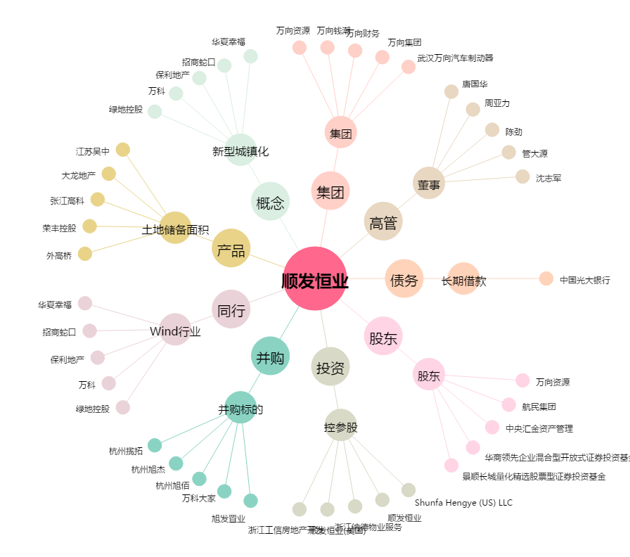
顺发恒业[000631.SZ] - 关系概览图

